Introducción
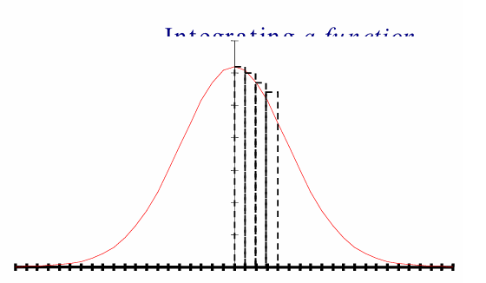
Escribir un programa que integre una función utilizando la Regla de Simpson

 | La integración numérica es el proceso de determinar el área
 | bajo la acción de una función.

 | La integración numérica calcula esta área dividiéndola en “franjas” verticales y sumando sus áreas
 | individuales.

 | La clave reside en minimizar el error en esta aproximación.

Algoritmo
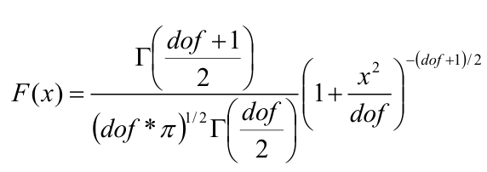
Algoritmo

 | La regla de Simpson se puede usar para integrar una función de distribución estadística simétrica en un rango específico (por ejemplo, de 0 a un valor x).

 | 1. num_seg = número inicial de segmentos, un número par.
 | 2. W = x/num_seg, ancho del segmento.
 | 3. E = error aceptable, por ejemplo, 0.00001.
 | 4. Calcule el valor de la integral con la siguiente ecuación.

